결과보고서
■ 24년 2월 온라인스터디 결과보고서

주제 | Python 주차별 특정 알고리즘 학습하기
스터디장 | 이상현 | 지역/반 | 부울경/2반
기간 | 2024.02.01 ~ 2024.02.29 (2月)
참석명단 | 부울경 2반 김동현, 부울경 2반 손원륜, 부울경 2반 윤대영, 부울경 2반 이상현, 부울경 2반 조성인 (총 5명)
진행방식 | □ 온라인 ■ 오프라인
스터디 목표 | 매주 백준 최소 6문제 이상 풀기, SW 역량 테스트 1회차에 IM 등급 취득
활동내용 | 1. 진행 일정 및 공부한 내용 24.02.01 (목) : 그리디 알고리즘 관련 문제 2문제 풀기 24.02.08 (목) : 구현 알고리즘 관련 문제 6문제 풀기 24.02.14 (수) : DFS/BFS 알고리즘 관련 문제 6문제 풀기 24.02.21 (수) : DFS/BFS 알고리즘 관련 문제 6문제 풀기 24.02.28 (수) : 이진 탐색 알고리즘 관련 문제 6문제 풀기
활동사진 | 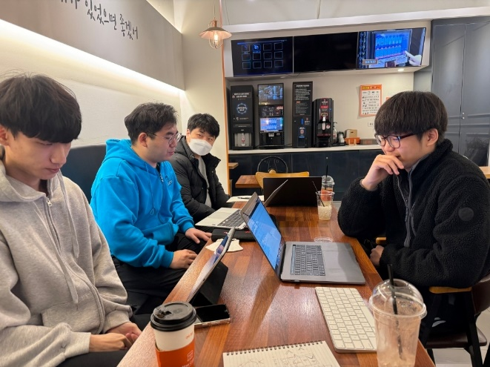 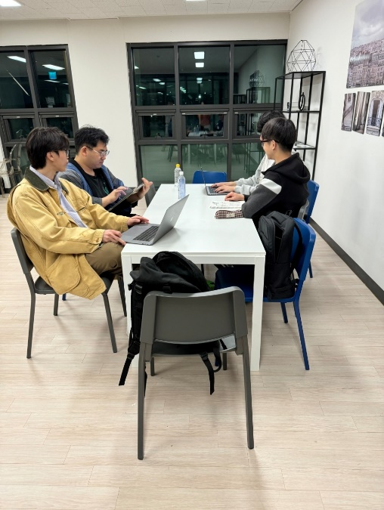 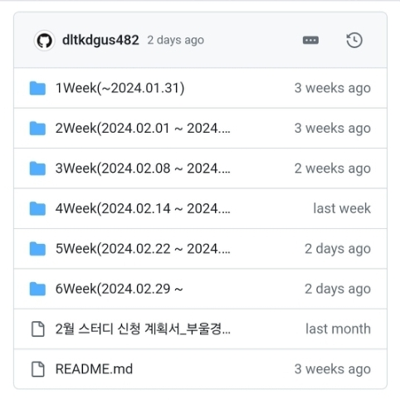 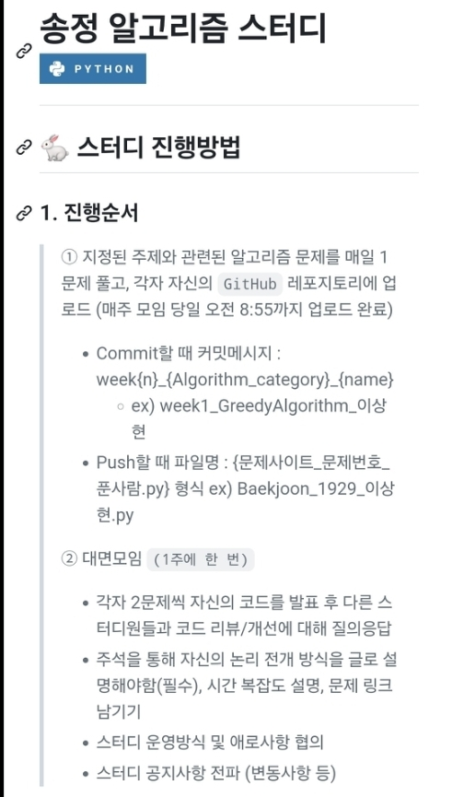
느낀 점 | 김동현 [부울경 2반] SSAFY 알고리즘 주간에 부족했던 부분을 채우고자 스터디에 가입하여 공부를 하였습니다. 공통 문제와 더불어, 다양한 개인 문제를 풀면서 각 알고리즘에 대한 이해도 및 난이도에 따른 변형을 배울 수 있는 유익한 시간이었습니다. 또한, 공통 문제를 풀고, 그것에 대한 코드 리뷰는 다른 사람의 생각을 알 수 있을뿐더러, 자칫 부족했던 저의 지식의 틈을 메꾸는 데 도움을 주는 시간이 되었습니다. 특히 제일 자신 없었던 DFS,BFS를 2주간 진행하면서 그 구조와 작동 원리를 이해 함으로써, 보다 난이도 높은 문제에 도전하게 해주는 자신감을 얻은 것이 제일 기억에 남습니다. 손원륜 [부울경 2반] 스터디 활동으로 매주 모임을 가질 때, 공통문제 1문제와 각자 풀어본 문제 중 같이 봤으면 하는 문제를 골라 총 2문제의 코드를 다 같이 리뷰하였습니다. 이 과정에서 서로 코드에 궁금한 점, 부족한 부분, 보다 나은 코드를 작성하기 위한 방법들을 논의하였습니다. 처음에는 코드를 읽고 이해하는 것조차 버거웠지만, 스터디 활동을 통해 코드를 보고, 코드를 짤 때, 더욱 디테일하게 이해하면서 코딩 실력을 증진시키는데 큰 도움이 되었습니다. 아직 내세울만큼의 실력은 아니지만, 조금씩 풀 수 있는 문제들이 늘어나고 있기에 앞으로 더 잘 할 수 있을거란 자신감을 키울 수 있었습니다. 윤대영 [부울경 2반] 알고리즘 공부를 혼자서 진행하면서, 단순 구현력 부족뿐만 아니라 문제에 접근하는 방식을 몰라서 헤맸던 경험이 많았습니다. 그래서 다른 사람들의 코드를 해석하고, 설명을 듣는 시간이 필요하다고 생각했습니다. 몇주간 알고리즘 스터디를 진행하면서 혼자서는 생각지도 못했던 접근 방식도 알게 되었고, 제가 짠 코드에서 고쳐야할 부분이 무엇인지도 많이 깨닫게 되었습니다. 특히, 제가 몇시간을 고민해서 푼 문제를, 훨씬 간결한 해법으로 해결한 스터디원들을 보며 감탄할 때가 많았습니다. 앞으로의 스터디도 스터디원들과 함께 성장하는 시간이 되었으면 좋겠습니다. 이상현 [부울경 2반] SSAFY에 입과하기 전까지는 알고리즘 문제를 푼 경험이 거의 없어서 이를 보완하기 위해 스터디에 참가하게 됐습니다. 매주 각자가 선택한 알고리즘 문제를 함께 풀면서 많은 수의, 그리고 다양한 알고리즘 문제를 접할 수 있었고 특히 다른 스터디원들의 코드를 보며 내가 생각치 못했던 접근 방식을 배울 수 있었습니다. 또한 스터디원 분들이 제 코드를 보고 준 피드백을 통해 부족한 부분을 보완하며 알고리즘 문제 해결 능력이 성장할 수 있었다고 생각합니다. 조성인 [부울경 2반] 알고리즘에 대한 경험이 없었기 때문에 알고리즘 스터디에 참가했습니다. 스터디를 진행하며 매주 각 알고리즘에 해당하는 문제를 풀고 코드리뷰하는 시간을 가졌습니다. 문제를 풀면서 내 생각을 정리하고, 스스로 부족했던 부분을 찾으며 모르는 내용을 이해하고, 미처 찾지 못했던 해법을 함께 생각하면서 알고리즘에 대한 이해를 넓히는 좋은 기회였다고 생각합니다. 특히 스터디원들에게 새로 배운 내용이나 풀이 방법을 설명할 때 어떻게 보다 쉽게 설명을 할지 고민하던 때가 가장 기억에 남는 것 같습니다.

